Hold Time
thold flipflop

 | thold = | 0.3 | ns

tcd primera parte |  |  |  | suponiendo una alimentacion de 2v

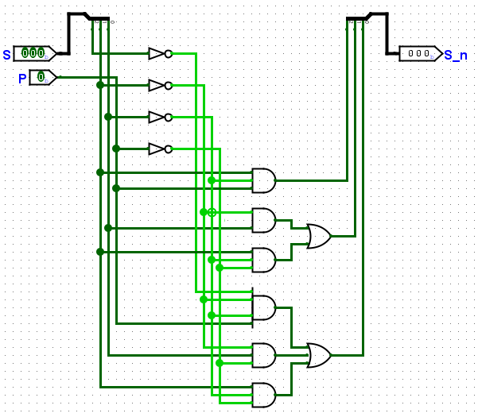
 | 1 and | 22 | ns | para la primera parte logica (moore)
 |  |  |  | ya solo con el tcd se ve que tccq+tcd es mayor que el thold

 | tcd = | 22 | ns

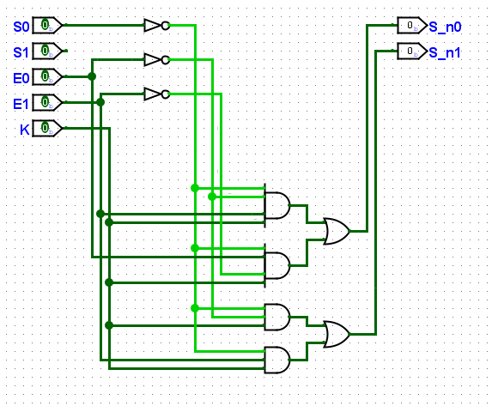
tcd segunda parte
 | 1 and | 22 |  | para la segunda parte logica (mealy)
 | 1 or | 3 |  | ya solo con el tcd se ve que tccq+tcd es mayor que el thold

 | tcd = | 25 | ns

